ŠPEC.OBR
 |  |  |  |  |  |  |  |  |  | 903712387

 | I. | Katalóg variantov vybavy |  |  |  |  |  |  | DOM SNOV |  | Stavba na kľúč

 | VII. Okná a dvere - rozmery

 | Kvalitné plastové okná a dvere vyrábané slovenským výrobcom ............. z ................ profilov ............... ponúkajú výborný pomer medzi cenou
 | a ponúkanou hodnotou, pričom je použité celoobvodové kovanie od nemeckej spoločnosti Winkhaus.

 | VII.A - výbava STANDARD

 |  |  | KV07 | Plastové okná a dvere
 |  |  | plastové okná a dvere výrobcu ..................., profily ....................., x komorové, kovanie .................., biele

 |  |  | KV0701 |  | KV0701 | KV0701 | KV0711
 |  |  | kuchyňa |  | izba I. | izba II. | vchod. d.

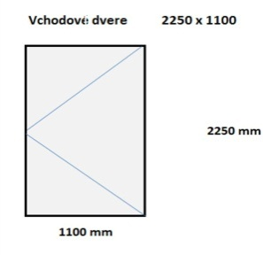

 |  |  | KV0702 |  |  | KV0703 | KV0721 |  | KV0703
 |  |  | kúpelňa |  |  | jedáleň | obýv. izba

 |  |  |  |  |  | 17 / 40 |  | BAU holding
 |  |  |  |  |  |  |  | Vajnorská 89
www.bauholding.net |  |  |  |  |  | Katalóg variantov výbavy |  | 831 03 Bratislava

